概要設計
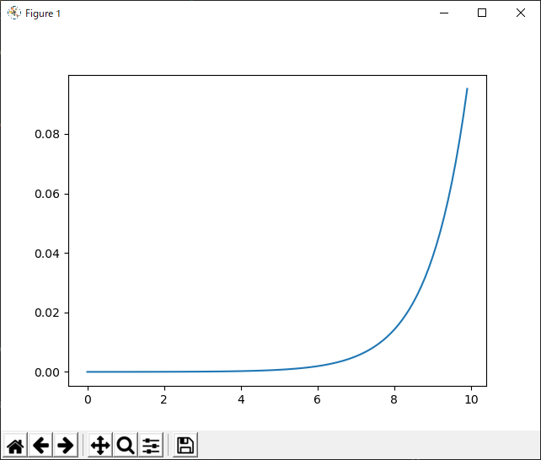
概要設計 |  |  |  |  |  |  |  | プロジェクト名 |  |  |  |  | 更新日 |  | 更新者 |  | バージョン |  |  |  |  | 機能ID
 |  |  |  |  |  |  |  | メインメニュー画面 |  |  |  |  | 2020-04-12 |  | Giphe |  | 1.0 |  |  |  |  | PGUSED020

フローチャート |  |  |  |  |  |  |  |  |  |  |  |  |  |  |  |  | システム概要

初期処理

対象日削除
 |  |  |  |  |  |  |  |  |  |  |  |  |  |  |  |  |  | ・処理対象日を取得
 |  |  |  |  |  |  |  |  |  |  |  |  |  |  |  |  |  | ・処理対象日から換算したマッチングデータを削除

マッチング
ヘッダ
 |  |  |  |  |  |  |  |  |  |  |  |  |  |  |  |  |  | ・乱数、キャラクタマスタを取得
 |  |  |  |  |  |  |  |  |  |  |  |  |  |  |  |  |  | ・マッチング情報をバルクイン
 |  |  |  |  |  |  |  |  |  |  |  |  |  |  |  |  |  | ※バルクイン時は連番テーブルから自動採番した
マスタ取込
 |  |  |  |  |  |  |  |  |  |  |  |  |  |  |  |  |  |  | idと処理対象日を主キーとする
キャラクタ
マスタ
マッチング
明細
 |  |  |  |  |  |  |  |  |  |  |  |  |  |  |  |  |  | ・以下の条件で集計したブレイクキーを使用
 |  |  |  |  |  |  |  |  |  |  |  |  |  |  |  |  |  | ・
乱数マスタ

マッチングデータ登録
連番マスタ

マスタ更新

終了処理

イメージ |  |  |  |  |  |  |  |  |  |  |  |  |  |  |  |  | システム概要

 |  |  |  |  |  |  |  |  |  |  |  |  |  |  |  |  |  | ①ステータス画面
 |  | ↓仮イメージ |  |  |  |  |  |  |  |  |  |  |  |  |  |  |  | select 【ステータス】 form character where id = ********

①
name:
level:
status:
kind:
hp:
at:
bit:
int:
def:
agi:
⑤有効リスト
name1:
name2:
name3:
name4:
name5:
name6:
name7:
name8:
name9:
⑥マップ
選択座標５×５
集計座標(x, y)
 |  |  |  |  |  |  |  |  |  |  |  |  |  |  |  |  |  | ②コマンド画面
 |  |  |  |  |  |  |  |  |  |  |  |  |  |  |  |  |  | ・communicate |  |  | ③
 |  |  |  |  |  |  |  |  |  |  |  |  |  |  |  |  |  | 隣り合うオブジェクト、あるいは選択座標のオブジェクト
 |  |  |  |  |  |  |  |  |  |  |  |  |  |  |  |  |  | に対して有効
 |  |  |  |  |  |  |  |  |  |  |  |  |  |  |  |  |  | ・battle |  | ③
 |  |  |  |  |  |  |  |  |  |  |  |  |  |  |  |  |  | 隣り合うオブジェクト、あるいは選択座標のオブジェクト
オブジェクト
 |  |  |  |  |  |  |  |  |  |  |  |  |  |  |  |  |  | に対して有効
 |  |  |  |  |  |  |  |  |  |  |  |  |  |  |  |  |  | ・catch |  | ③
 |  |  |  |  |  |  |  |  |  |  |  |  |  |  |  |  |  | 隣り合うオブジェクト、あるいは選択座標のオブジェクト
 |  |  |  |  |  |  |  |  |  |  |  |  |  |  |  |  |  | に対して有効
②
▼command
・comunicate
・battle
・catch
・select
・item
・detail
・option
③
↓選択座標から抽出
■■■■■
■■■■■
■■〇■■
■■■■■
■■■■■
 |  |  |  |  |  |  |  |  |  |  |  |  |  |  |  |  |  | ・select |  | ④
 |  |  |  |  |  |  |  |  |  |  |  |  |  |  |  |  |  | 異なる集計座標に対して有効
 |  |  |  |  |  |  |  |  |  |  |  |  |  |  |  |  |  | ・item
④
↓異なる集計座標を抽出
〇〇〇〇〇〇〇〇〇
〇〇〇〇〇〇〇〇〇〇〇〇〇〇〇〇〇〇〇〇〇〇〇〇〇〇〇
．．．
 |  |  |  |  |  |  |  |  |  |  |  |  |  |  |  |  |  | select * from items where id = ********
 |  |  |  |  |  |  |  |  |  |  |  |  |  |  |  |  |  | ・detail
 |  |  |  |  |  |  |  |  |  |  |  |  |  |  |  |  |  | キャラ詳細
 |  |  |  |  |  |  |  |  |  |  |  |  |  |  |  |  |  | select * from characters where id = ********
 |  |  |  |  |  |  |  |  |  |  |  |  |  |  |  |  |  |  | +idに紐づいたマスタデータ
 |  |  |  |  |  |  |  |  |  |  |  |  |  |  |  |  |  | ・option
 |  |  |  |  |  |  |  |  |  |  |  |  |  |  |  |  |  | オプション。

F1①
F2②
F3③
F4④
F5⑤
esc 戻る
Q 終了
 |  |  |  |  |  |  |  |  |  |  |  |  |  |  |  |  |  | ⑤有効リスト
 |  |  |  |  |  |  |  |  |  |  |  |  |  |  |  |  |  | ユーザの陣営id,カルマ,共通フラグ等から算出した
 |  |  |  |  |  |  |  |  |  |  |  |  |  |  |  |  |  | 誘因率により有効オブジェクトを判別
 |  |  |  |  |  |  |  |  |  |  |  |  |  |  |  |  |  | select * from wrk_inviteに格納されたオブジェクト名を
 |  |  |  |  |  |  |  |  |  |  |  |  |  |  |  |  |  | 表示→プルダウンで詳細を出力

 | ※③と④は同時に存在しないコマンドのため重ねて表示 |  |  |  |  |  |  |  |  |  |  |  |  |  |  |  |  | ⑥マップ
 |  |  |  |  |  |  |  |  |  |  |  |  |  |  |  |  |  | select 選択座標 from characters
 |  |  |  |  |  |  |  |  |  |  |  |  |  |  |  |  |  | where character.集計座標 = users.集計座標

特記事項

 | ■機能概要
 | ・マッチング取り込み前にマッチングを確定させる処理を追加

 |  |  |  | sgrid_x
 |  |  |  | 1 | 2 | 3 | 4 | 5
sgrid_y |  |  | 1 | ■ | ■ | ■ | ■ | ■ |  | 〇→集計座標(grid_x, grid_y)
 |  |  | 2 | ■ | ■ | ■ | ■ | ■ |  | ■→選択座標(sgrid_x, sgrid_y)
 |  |  | 3 | ■ | ■ | 〇 | ■ | ■
 |  |  | 4 | ■ | ■ | ■ | ■ | ■
 |  |  | 5 | ■ | ■ | ■ | ■ | ■

 | 縦横３マスに存在するキャラクタがマッチング対象となる
 | 丸のマスを【集計座標】と命名。
 | 集計座標を中心とする縦横５マス集計エリアを【選択座標】と命名。

■sprites.py
 | class Player |  |  |  |  |  |  | SpriteSheet |  |  |  | Platform |  | Pow | Mob | Cloud
 | ・load_images |  |  |  |  |  |  | ・get_image |  |  |  |  |  | ・update | ・update | ・update
 | ・jump_cut
 | ・jump
 | ・update
 | ・animate

■main.py
 | class SpriteSheet |  |  |  |  |  |  | class SpriteSheet
 | ・get_image |  |  |  |  |  |  | ・load_data |  |  |  |  | 読み込み
 |  |  |  |  |  |  |  | ・new |  |  |  |  | ニューゲーム
 |  |  |  |  |  |  |  | ・run |  |  |  |  | 継続
 |  |  |  |  |  |  |  | ・draw |  |  |  |  | 描画
 |  |  |  |  |  |  |  | ・events
 |  |  |  |  |  |  |  | ・show_start_screen |  |  |  |  | 開始画面
 |  |  |  |  |  |  |  | ・show_go_screen |  |  |  |  | ゲームオーバー画面
 |  |  |  |  |  |  |  | ・wait_for_key
 |  |  |  |  |  |  |  | ・draw_text

 | ニューゲーム後のリポップ
 | ・LayeredUpdates
 | →spriteが描かれる順番を決めることができる

 | ↓signup処理
 |  |  |  |  |  | 単一 |  |  | 複数 |  | キャラクター単一→race, geneを設定した状態で登録
 |  | characters |  |  |  | 可能 |  |  | 可能 |  | キャラクター複数→geneステータスを入力した状態で登録、gene_idは空
 |  | genes |  |  |  | 可能 |  |  | 可能 |  | genes,races単一→それぞれの専用ボタンから登録
 |  | races |  |  |  | 可能 |  |  | 不可能

 | レベル関数

IOデータ
IOデータ | プロジェクト名 | 更新日 |  | 更新者 |  |  | バージョン | 機能ID
 | メインメニュー画面 | 2020-04-12 |  | Giphe |  |  | 1.0 | PGUSED020

TODO：IF修正:
機能
機能ID |  |  |  |  | 機能名
PGCOMB010 |  |  |  |  | マッチング取込処理

データベース
論理名 |  |  | DB |  |  | テーブル名
キャラクタマスタ |  |  | mst |  |  | MST.dbo.mstCharacter
乱数マスタ |  |  | mst |  |  | MST.dbo.mstRandom
連番テーブル |  |  | mst |  |  | MST.dbo.mstSeq
マッチングヘッダ |  |  | trn |  |  | TRN.dbo.trnMatchingHeader
マッチング明細 |  |  | trn |  |  | TRN.dbo.trnMatchingDetail

ファイルIO
論理名 |  |  |  |  | 物理ファイル名
マッチングリストファイル |  |  |  |  | PickUpMatch.csv

